RESULTAT
1A: Créer un graphique montrant la courbe de puissance en fonction du temps
Puissance en fonction de temps
0 | 0.292
100 | 0.292
200 | 0.286
300 | 0.282
400 | 0.278
500 | 0.278
600 | 0.278
700 | 0.282
800 | 0.282
900 | 0.286
1000 | 0.286
1100 | 0.288
1200 | 0.292
1300 | 0.292
1400 | 0.288
1500 | 0.292
1600 | 0.292
1700 | 0.292
1800 | 0.288
1900 | 0.286
2000 | 0.282
2100 | 0.278
2200 | 0.278
2300 | 0.282
2400 | 0.282
2500 | 0.282
2600 | 0.312
2700 | 0.288
2800 | 0.288
2900 | 0.292
3000 | 0.288
3100 | 0.288
3200 | 0.282
3300 | 0.278
3400 | 0.276
3500 | 0.276
3600 | 0.278
3700 | 0.282
3800 | 0.282
3900 | 0.286
4000 | 0.288
4100 | 0.292
4200 | 0.292
4300 | 0.292
4400 | 0.288
4500 | 0.286
4600 | 0.282
4700 | 0.278
4800 | 0.278
4900 | 0.282
...

1B: Estimer le temps de l'exécution IA à partir de la courbe de puissance de la question précédente (1.A) mais en calculant précisément à partir des informations dans le fichier "AI_executions_on_sut16.log"
Le temps estimé de l'execution IA à partir de courbe (quand il y a une grande augmentation de puissance): |  |  | de 119800ms à 183200ms | 63400 | ms
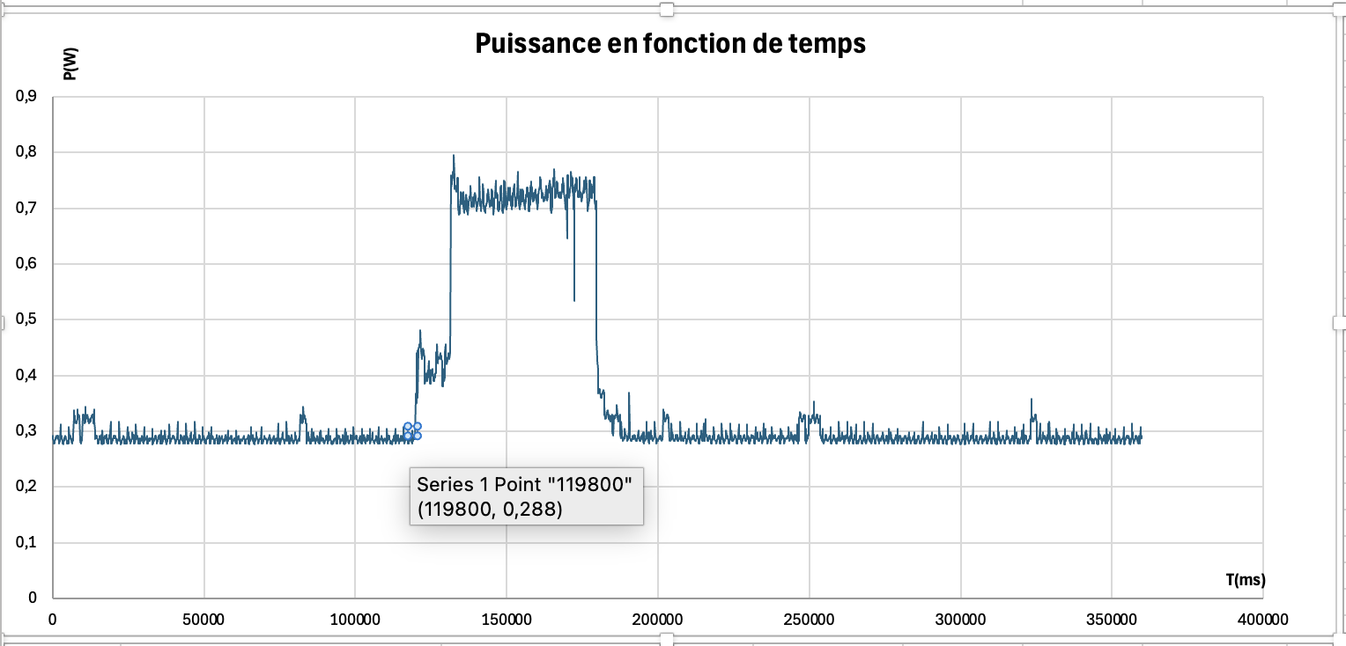 |  |  |  |  | 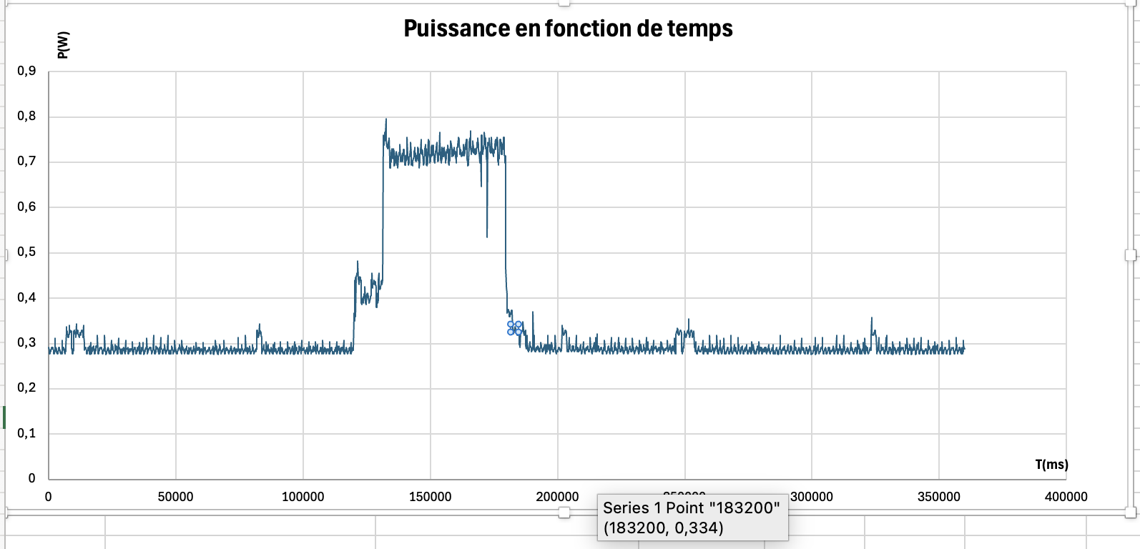
Le temps calculé de l'execution IA à partir de log: |  |  |  | 60467 | ms

1C: Calculer la puissance moyenne en W de la carte Raspberry Pi sans l'exécution IA. Pour cela, supprimer la période entre les instants de début et fin de l'exécution IA, cf. fichier "AI_executions_on_sut16.log". Ce résultat correspond à la puissance moyenne des tâches classiques du système d'exploitation (OS) de la carte Raspberry Pi.
Critère |  | Timestamp | T (ms)
Début du mesure: |  | 1736677096296 | 0
Fin du mesure |  | 1736677456953 | 359900
Début de IA |  | 1736677216314 | 120018
Fin de IA |  | 1736677276781 | 180485

Partie | Temps des mesures
Avant l’IA | 0 à 120000 ms
Pendant l’IA | 120100 à 180400 ms
Après l’IA | 180500 à 359900 ms
Puissance moyenne hors IA (W): |  | 0.2899305741 | W

1D: Calculer la puissance moyenne en W de la carte Raspberry Pi uniquement due l'exécution IA. Considérer uniquement la période entre les instants de début et fin de l'exécution IA (cf. fichier "AI_executions_on_sut16.log") ainsi que supprimer la partie correspondante à la puissance moyenne des tâches classiques du OS (cf. 1.C).
Puissance moyenne avec OS + IA (W): |  | 0.66058940397 | W
Puissance moyenne avec juste IA (W): |  | 0.37065882987 | W

1E: Calculer l'empreinte carbone (c.-à-d. l’émission de CO2 estimée en grammes) dépensée par l'exécution IA pour répondre la question exemple
T(s) |  | 60.467 | s
Intensité carbone 2025 - Great Britain - gCO₂eq/kWh |  | 174 | gCO₂eq/kWh
Énergie IA — kWh |  | 6.2257298517E-06 | kWh
Empreinte carbone — gCO₂eq |  | 0.0010832769942 | gCO₂eq

2A: Calculer la puissance moyenne en W de la carte Raspberry Pi sans l'exécution IA pour les autres fichiers |  |  |  |  |  | 2B: Caculer la puissance moyenne en W de la carte Raspberry Pi uniquement due l'exécution IA
Fichier | Debut IA (ms) | Fin IA (ms) | Somme des puissances hors IA | Nombre de mesures hors IA | Puissance moyenne hors IA (W) | Puissance moyenne OS + IA (W) | Puissance moyenne juste IA (W)
E1 | 120026 | 262379 | 636.278 | 2177 | 0.29227285255 | 0.69566408995 | 0.4033912374
E2 | 120018 | 207236 | 794.074 | 2728 | 0.29108284457 | 0.68603440367 | 0.39495155909
E3 | 120018 | 178500 | 877.176 | 3014 | 0.29103384207 | 0.65224615385 | 0.36121231178
E4 | 120018 | 190194 | 842.03 | 2899 | 0.29045532942 | 0.66982881598 | 0.37937348655
E5 | 120018 | 421263 | 345.822 | 1201 | 0.2879450458 | 0.71456440183 | 0.42661935604
E6 | 120030 | 321951 | 474.174 | 1581 | 0.29992030361 | 0.71625061912 | 0.41633031551
E7 | 120018 | 173336 | 901.006 | 3067 | 0.29377437235 | 0.65813133208 | 0.36435695973
E8 | 120019 | 243514 | 692.558 | 2365 | 0.29283636364 | 0.70151578947 | 0.40867942584
E9 | 120019 | 180906 | 870.398 | 2991 | 0.29100568372 | 0.66105090312 | 0.3700452194
E10 | 120019 | 180510 | 868.936 | 2995 | 0.29012888147 | 0.66063140496 | 0.37050252349
E11 | 120019 | 180226 | 869.918 | 2998 | 0.29016611074 | 0.66025249169 | 0.37008638095
E12 | 120019 | 175541 | 881.722 | 3045 | 0.28956387521 | 0.65390990991 | 0.3643460347
E13 | 120018 | 168211 | 903.518 | 3118 | 0.28977485568 | 0.64652282158 | 0.3567479659
E14 | 120019 | 200140 | 813.51 | 2799 | 0.29064308682 | 0.67606991261 | 0.38542682579
E15 | 120018 | 180485 | 868.632 | 2996 | 0.2899305741 | 0.66058940397 | 0.37065882987
E16 | 120018 | 181401 | 866.882 | 2986 | 0.2903154722 | 0.64111400651 | 0.35079853431
E17 | 120019 | 190137 | 843.916 | 2899 | 0.29110589859 | 0.67047075606 | 0.37936485748
E18 | 120018 | 186213 | 853.304 | 2938 | 0.29043703199 | 0.66232024169 | 0.3718832097
E19 | 120018 | 173134 | 893.34 | 3069 | 0.29108504399 | 0.65311487759 | 0.3620298336
E20 | 120018 | 220873 | 756.63 | 2592 | 0.29190972222 | 0.68385714286 | 0.39194742063
E21 | 120018 | 228697 | 735.852 | 2514 | 0.29270167064 | 0.6859558011 | 0.39325413046

2C: Calculer la précision de ce modèle IA
La précision de ce modèle IA |  | 0.42857142857
Nombre de vraies reponses |  | 9
Nombre de fausses reponses |  | 12

3A: Pourquoi les temps des exécutions IA reportés dans les fichiers "csv" (consommations d'énergie) sont beaucoup plus longs que ceux enregistrés dans le fichier "AI_executions.log" avec les résultats des exécutions IA ?
1. | Le chargement du modèle est exclu du temps enregistré. Le modèle est chargé avec : gpt4all_instance = GPT4All(model, device=device, allow_download=False) Cette instruction est exécutée avant start = time.time(). Le chargement et l’initialisation consomment du temps et de l’énergie, mais ne sont pas inclus dans la durée enregistrée dans AI_executions.log.

2. | Avec streaming=True, la méthode gpt4all_instance.generate() renvoie un générateur dont les tokens sont produits progressivement lors de son parcours. Or, l’instruction end = time.time() est exécutée avant la boucle for token in response_generator, qui assure la génération et l’affichage progressifs de la réponse. Par conséquent, le temps nécessaire à cette étape n’est pas inclus dans le calcul de la durée d’exécution (end - start). De même, le timestamp associé à la réponse est enregistré avant que celle-ci soit entièrement générée.

3. | Le script définit number_of_ai_executions = 10 et exécute dix fois la fonction _new_loop(). Ainsi, l’intervalle entre les événements « Start of AI executions » et « End of AI executions » dans AI_executions_on_sut16.log couvre l’ensemble de ces exécutions, tandis que AI_executions.log enregistre un temps pour chaque réponse individuelle. Les deux durées ne correspondent donc pas à la même unité de mesure.

